limit
API: |  | Recurso: GET | /credit-card-accounts/v1/accounts/{creditCardAccountID}/limit

Request:

Field Name | Glosa FieldName | Type Request | ISO20022 Type | JSON Data Type | Cardinalidad | Mandatory | Ejemplo | Observaciones
page | Número de página | Query Param | Max5NumericText | number (int) | [0..1] | No | 1 | Para paginación, indica la página que se desea consultar.
pageSize | Tamaño de página | Query Param | Max5NumericText | number (int) | [0..1] | No | 20 | Para paginación, indica la cantidad de cuentas por página.

Response:
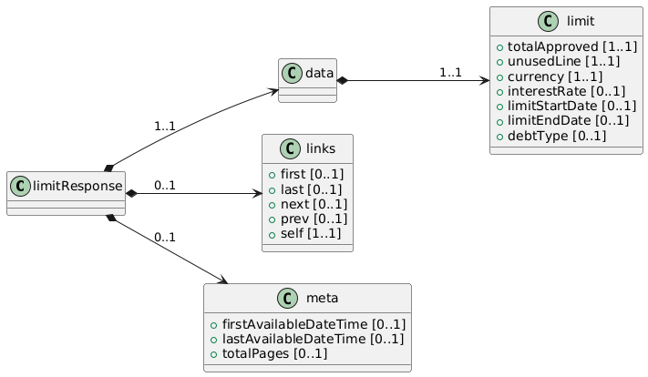
Field Name | Glosa FieldName | ISO20022 Type | JSON Data Type | Cardinalidad | Mandatory | Ejemplo | Observaciones | Path
limitResponse | Objeto principal | - | object | [1..1] | Sí |  | Raíz de la respuesta. | /limitResponse
data | Objeto principal | - | object | [1..1] | Sí |  | Raíz de la respuesta. | /limitResponse/data
limit | Objeto principal de limite | - | object | [1..1] | Sí |  | Raíz del objeto limite. | /limitResponse/data/limit
totalApproved | Línea total aprobada | Amount | number | [1..1] | Sí | 2000000 | Monto total del límite de crédito. | /limitResponse/data/limit/totalApproved
unusedLine | Línea no utilizada | Amount | number | [1..1] | Sí | 500000 | Cuánto de ese límite está todavía disponible. | /limitResponse/data/limit/unusedLine
currency | Moneda del límite | ISO4217CurrencyCode | string | [1..1] | Sí | "CLP" | Moneda en la que se expresa el límite de crédito. | /limitResponse/data/limit/currency
interestRate | Tasa de interés nominal | Rate | number | [0..1] | No | 2.5 | Tasa nominal anual aplicable a la línea. | /limitResponse/data/limit/interestRate
limitStartDate | Fecha de inicio de vigencia | ISODate | string (date) | [0..1] | No | "2025-01-01" | Indica desde cuándo rige este límite. | /limitResponse/data/limit/limitStartDate
limitEndDate | Fecha de fin de vigencia | ISODate | string (date) | [0..1] | No | "2025-12-31" | Si existe un período en que caduca este límite, se refleja aquí. | /limitResponse/data/limit/limitEndDate
debtType | Tipo de deuda | DebtTypeCode | string | [0..1] | No | "Revolving" | Indica cómo se maneja la deuda (revolving, cuota, etc.). | /limitResponse/data/limit/debtType

